กระปุกยา
บรรจุภัณฑ์อาหารเสริม
ภาพสินค้า | สเปค | เรท | ราคา | ระยะเวลา | การบรรจุ | ซัพ | เพิ่มเรท
 | ขวด PETสีชา 100ml. + ฝาทองเงา | 500-10000 | 8.00 |  | 30 เม็ด | golf | เพิ่มแล้ว
 |  | 30,000.00 | 7.50

 | ขวด PETสีชา 120ml. | 1,000.00 | 5.76 |  | 30 เม็ด | ตั้งซุ่นฮวด
 | ฝาเงินด้าน |  | 4.20
 |  | 10,000.00 | 2.02
 |  | รวม 1,000 | 9.96
 |  | รวม 10,000 | 7.78

 | ขวด PETสีชา 200ml. | 20-499 | 6.00 |  | 30 เม็ด | ตั้งซุ่นฮวด | เพิ่มแล้ว
 |  | 500-1000 | 5.82
 |  | 1000 ขึ้นไป | 5.76
 | ฝาหมุนขาวธรรมดา | 100.00 | 2.90 | รวม 8.9
 |  | 500-3,000 | 0.90 | 6.72
 |  | 10,000.00 | 0.87 | 6.63

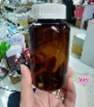
 | ขวด PETสีชา 200ml. | 500.00 | 6.00 |  | 30 เม็ด | ตั้งซุ่นฮวด | เพิ่มแล้ว
 |  | 500-1000 | 5.82
 |  | 1000 ขึ้นไป | 5.76 | รวม
 | ฝาเซฟตี้ล็อกสีขาว | 500.00 | 3.15 | 9.15
 |  | 500-1000 | 3.06 | 8.88
 |  | 1000 ขึ้นไป | 3.02 | 8.78

 | ขวด PETสีชา 150ml. | 5,000.00 | 5.28 |  | 30 เม็ด | ตั้งซุ่นฮวด
 | ฝาเซฟตี้ล็อกสีขาว | ฝา | 3.02
 |  | 50,000.00 | 5.23
 |  | ฝา | 3.00
 |  | รวม 5,000 | 8.30
 |  | รวม 50,000 | 8.23

 | ขวด PET สีขาว 125 ml + ฝาฉีก | 1,000.00 | 8.00 |  | 30 เม็ด | อริญ

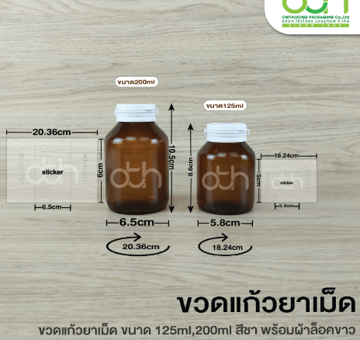
 | ขวดแก้วสีชาแบล็คเมอร์ 125ml ฝาฉีกขวดแก้วสีขาว | 1,000.00 | 11.80 |  | 30 เม็ด | ddworld | เพิ่มแล้ว
 | (แพ็คละ 180 ชิ้น) | 5,000.00 | 11.50
 |  | 20,000.00 | 11.40

 | ขวด PET สีขาว ฝาหมุนขาว 60ml (ไม่มีโฟม) | 591.00 | 8.32 |  | 30 เม็ด | Nakarin | เพิ่มแล้ว
 | ( 1 ลังมี 591 ใบ) | 1,182.00 | 7.94
 |  | 3,546.00 | 7.76
 |  | 5,000 ขึ้นไป | 7.76

 | กระปุก ขนาด 500ml QE305/ฝาอลูมิเนียม/พลาสติก | 1,000.00 | 6.80 |  | 100 กรัม | KPAC

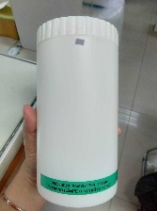
 | กระปุก 1000ml ฝาขาว | 500 ขึ้นไป | 12.13 |  |  | ตั้งซุ่นฮวด | เพิ่มแล้ว
 |  | 1,000 ขึ้นไป | 12.00

 | กระป๋องขนาด 99x130mm | 2,000.00 | 30.00 | 25-30 วัน |  | sm.packaging | เพิ่มแล้ว
 | ราคารวมฉลาก , ฝาพลาสติก ฝาเงินดึง | 3,000.00 | 28.00
 |  | 5,000.00 | 27.00
 |  | 10,000.00 | 25.00

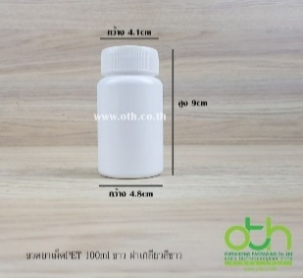
 | ขวด PET สีขาว ฝาหมุนขาว 100ml | 500.00 | 8.25 |  | 30 เม็ด | oth | เพิ่มแล้ว
 |  | 1,000.00 | 8.25
 |  | 5,000.00 | 8.25

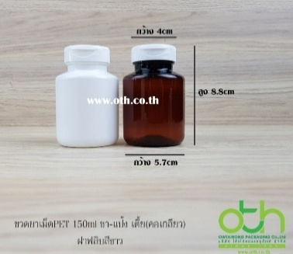
 | ขวดยาเม็ดPET 150ml สีขาว ฝาฟลิบขาว | 500-3000 | 10.25 |  | 30 เม็ด | oth | เพิ่มแล้ว
 | ขวดยาเม็ดPET 150ml สีชา ฝาฟลิบขาว | 500-3000 | 10.25

หลอดบีบ
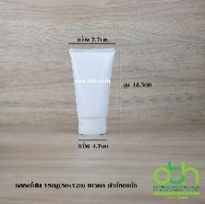
หลอดบีบครีม/ขวดปั๊ม
ภาพสินค้า | สเปค | เรท | ราคา | ระยะเวลา | การบรรจุ | ซัพ
 | หลอดบีบครีมสีขาวเคลือบเงา 150ml ฝาป๊อกแป๊ก | 500.00 | 8.00 |  | 120 ml. | OTH Package
 | หลอด 3 ชั้น | 1,000.00 | 7.80 |  |  | เพียว

 | หลอดบีบครีมขาวเคลือบเงา 250 ml ฝาป๊อกแป๊ก | 100-500 | 9.50 |  | 250 ml. | OTH Package
 | หลอด 3 ชั้น | 1000-5000 | 9.30

 | หลอดบีบครีมสีขาวเคลือบเงา 100ml ฝาป๊อกแป๊ก 5ชั้น | 100.00 | 10.00 | เรทราคาตามนี้ค่ะ | 100 ml. | เพียว | เพิ่มแล้ว
 |  | 5,000.00 | 9.50
 |  | 10,000.00 | 9.00

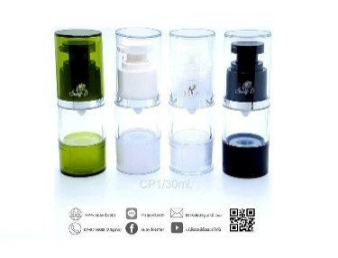
 | ขวดปั๊มสูญญากาศ ขนาด 30ml สีขาว/สีใส/สีดำ | 500.00 | 19.00 |  | 30 ml. | แสนดี
 |  | 1,000.00 | 15.00
 |  | 5,000.00 | 14.00
 |  | 10,000.00 | 13.00

 | ขวดปั๊มมูสสีขาว 60ml | 100.00 | 14.00 |  | 60 ml. | dble | เพิ่มแล้ว
 |  | 1,000.00 | 14.00
 |  | 3,000.00 | 12.00
 |  | 10,000.00 | 11.50

 | ขวดปั๊มมูสสีขาว 100ml | 500.00 | 9.00 |  | 100 ml. | dble | เพิ่มแล้ว
 |  | 1,000.00 | 8.00
 |  | 3,000.00 | 8.00
 |  | 10,000.00 | 7.00 | รวมขวด+ปั๊ม
 | ฝาปั๊มมูส | 500.00 | 7.00 | 16
 |  | 1,000.00 | 6.50 | 14.5
 |  | 3,000.00 | 6.50 | 14.5
 |  | 10,000.00 | 5.50 | 12.5

 | หลอดโฟม 30 กรัมสีขาว ก้นโค้ง หลอด 3ชั้น | 100 ขึ้นไป | 6.00 |  | 30 ml. | เพียว | เพิ่มแล้ว
 |  | 10,000 ขึ้นไป | 6.25

 | ขวด PET สีขาวทรงสูง 15 ml. ฝาปั๊มขาว | 1,000.00 | 9.05 |  | 15 ml. | OTH
 |  | 5,000.00 | 8.75

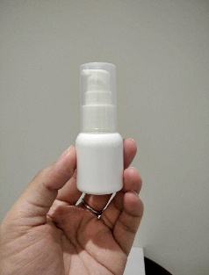
 | ขวด PET สีขาวทรงเตี้ย 15 ml. ฝาปั๊มขาว | 1,000.00 | 8.05 |  | 15 ml. | OTH
 |  | 5,000.00 | 7.75

 | ขวด PET สีขาว 200ml ฝาเงินเงา พร้อมฝาครอบใส | 1,000.00 | 15.00 |  | 200 ml. | เพียว
 |  | 5,000.00 | 14.70
 |  | 10,000.00 | 14.50

 | ขวด PET 30ml สีใส หัวสเปรย์ฉีดผม 20mm | 500.00 | 8.00 |  | 30 ml. | OTH | เพิ่มแล้ว
 |  | 1000-3000 | 7.60
 |  | 10,000.00 | 6.50
 | ขวด PET 30ml สีขาว/ดำ หัวสเปรย์ฉีดผม 20mm | 500.00 | 8.50 |  | 30 ml.
 |  | 1000-3000 | 8.10
 |  | 10,000.00 | 7.00

 | กระปุกโทนเนอร์แพดสีขาว/ชมพูพร้อมที่คีบ ขนาด 150ml | 5,000.00 | 30.00 | ผลิต 30-40วัน | 150 ml. | เพียว | เพิ่มแล้ว
 |  | 10,000.00 | 22.00 | ขั้นต่ำการผลิต 5,000

 | ขวดปั๊มสูญญากาศ แบบสี ขนาด 30ml | 500.00 | 21.00 |  | 30 ml. | แสนดี

 | ขวดปั๊มสูญญากาศ สีทอง ขนาด 30ml | 500.00 | 21.00 |  | 30 ml. | แสนดี

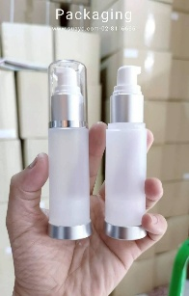
 | ขวดปั๊มสูญญากาศ ขวดสีขุ่น ฝาคาดเงิน ขนาด 30ml | 500.00 | 25.00 |  | 30 ml. | แสนดี

 | ขวดแก้วขุ่น 120ml กลมฝาขาว ปากหัวปั๊ม | 1,000.00 | 24.00 | 20-30 วัน | 120 ml. | GB CARGO
 |  |  |  | งานสั่งผลิต เริ่มต้น 1,000

กระปุกครีม
บรรจุภัณฑ์อาหารเสริม
ภาพสินค้า | สเปค | เรท | ราคา | ระยะเวลา | การบรรจุ | ซัพ
 | กระปุกแก้วG6 15g ฝ้า+ฝาเงิน | 100.00 | 8.50 | ถ้าของหมดรอ 45 วัน | 15 g. | OTH
 |  | 1,000.00 | 8.00

 | กระปุกแก้วG6 15g ใส+ฝาเงิน | 100.00 | 8.00 | ถ้าของหมดรอ 45 วัน | 15 g. | OTH
 |  | 1,000.00 | 7.80

 | กระปุกแก้วG6 30g ฝ้า+ฝาเงิน | 100.00 | 10.00 |  | 30 g. | OTH
 |  | 1,000.00 | 9.50

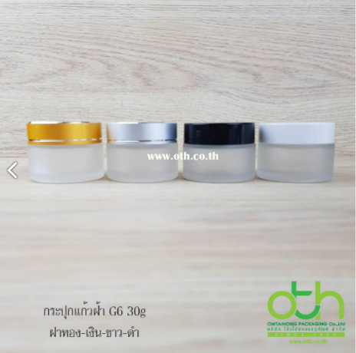
 | กระปุกแก้วG6 30g ฝ้า+ฝาขาว | 100.00 | 9.00 |  | 30 g. | OTH
 |  | 1,000.00 | 8.80

 | กระปุกแก้วG6 30g ใส+ฝาเงิน | 100.00 | 9.50 |  | 30 g. | OTH
 |  | 1,000.00 | 9.30

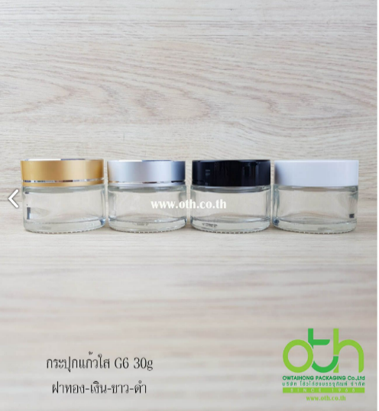
 | กระปุกแก้วG6 30g ใส+ฝาขาว | 100.00 | 8.50 |  | 30 g. | OTH
 |  | 1,000.00 | 8.30

 | กระปุกใส่ครีมสีขาว ฝาขาว ขนาด 200ml | 1,000-5,000 | 18.00 |  | 200 ml. | TSH
 | กระปุกใส่ครีมสีใส ฝาใส ขนาด 200ml | 1,000-5,000 | 18.00
 | กระปุกใส่ครีมสีชา ฝาดำ ขนาด 200ml | 1,000-5,000 | 18.00

 | กระปุกฝ้า ฝาเงินเงา 5 กรัม | 100.00 | 15.00 |  | 5 g. | OTH

สติ๊กเกอร์
สติ๊กเกอร์
ภาพสินค้า | สเปค | เรท | ราคา | ระยะเวลา | ซัพ
 | ขนาด 16.5x6 cm สติ๊กเกอร์ PP ขาวมัน | 1,000.00 | 4.80 | 7-10วัน | เวเบอร์
 | แบบม้วน พิมพ์ 4 สีเคลือบ UV

 | ขนาด 7x17 cm สติ๊กเกอร์ PP ขาวมัน | 1,000.00 | 4.90 | 7-10วัน | เวเบอร์
 | แบบม้วน พิมพ์ 4 สีเคลือบ UV

 | ขนาด 7.9 x 3.2 cm. Sticker pvc ขาวมัน | 3,000.00 | 0.80 | 10-15วัน | อุดมโภค
 | แบบแผ่น พิมพ์ 4/0 สี

 | ขนาด11x40 cm. | 300.00 | 16.00 |  | จรัสแสง
 | PVC ขาวมัน พิมพ์ 4 สี เคลือบลามิเนตเงา

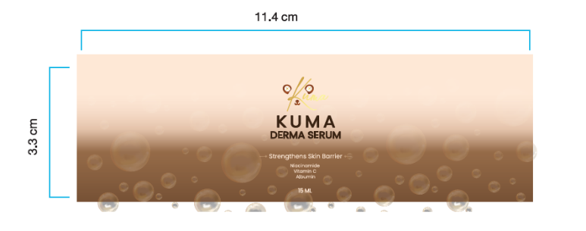
 | สติ๊กเกอร์ PP ขาวมัน ขนาด 11.4 x 3.3 CM | 2,000.00 | 2.40 |  | เวเบอร์
 | พิมพ์ 4/0 สี ไดคัท 50%

กล่อง
กล่องบรรจุภัณฑ์
ภาพสินค้า | สเปค | เรท | ราคา | ระยะเวลา | สำหรับ | การบรรจุ | ปริมาณต่อซอง | จำนวนซอง | ซัพ
 | กล่องกระดาษอาร์ตการ์ด 350 แกรม ขนาดกางออก 17 . 5 X 7 . 5 x17cm | 2,700.00 | 5.99 | ผลิต 20-25 วัน | ชงดื่ม / โปรตีน | 360 g. | 24 g. | 15 ซอง | สมาร์ท แพคเกจ
 | พิมพ์ 4 สี ปั้มนูน , เคลือบ PVC เงา ไดคัท ปะกาว

 | สเปค กล่อง กระดาษ art card 350 แกรม เคลือบด้าน ปั๊มเคเงิน ปะกาว | 700.00 | 14.00 | ผลิต 20-25 วัน |  |  |  |  | สมาร์ท แพคเกจ
 | ขนาดกล่อง 14.5x10.2x4 cm

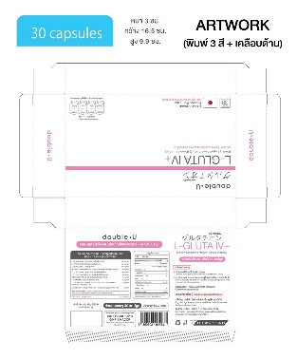
 | ขนาดกางออก 25.32 X 27.16 CM พิมพ์ 3 สี | 1,350.00 | 7.59 |  | แคปซูล / ตอกเม็ด | 30 เม็ด |  |  | สมาร์ท แพคเกจ
 | เคลือบด้าน ปั๊มนูน spot uv

 | กล่องขนาด กว้าง 16 x 9.9 x 3 cm (25.5x27.3cm) | 5,000.00 | 7.50 |  | แคปซูล / ตอกเม็ด | 30 เม็ด |  |  | จรัสแสง
 | พิมพ์หน้า 5 สี+ UV เงา ปั๊มนูน+เคเงิน ไดคัท +ปะกาว
 | กระดาษอาร์ตการ์ต 1 หน้า 350 แกรม เงินเงา

 | กล่องขนาด 10x4x4cm. พิมพ์4สี | 400.00 | 15.00 |  | ใส่ขวดเซรั่ม | 15 ml. |  |  | สมาร์ท แพคเกจ
 | เคลือบเงา ปั๊มนูน กระดาษ 350 แกรม

ม้วนอลู
ม้วนอลูมิเนียม
ภาพสินค้า | สเปค | เรท | ราคา | ระยะเวลา | การบรรจุ | จำนวนที่เดินซองได้ | ซัพ
 | pet12/alu7/lldpe70 ขนาด 9x14 cm | 24.00 | 1,850.00 | 10-15 วัน | 10 g. | 3200 | เค
 | หน้า 90 ยาว 500 เมตร ซีลกลาง
 | พิมพ์ 8 สี | ค่าบล็อกสี | 5,500.00
 | พิมพ์กราเวียร์

 | Pet12/alu7/lldpe70 ขนาด 9x15 cm ความหนารวม 89 | 25.00 | 1,450.00 | 20-25 วัน | 15 g. | 3000 | ทีเอ็นบี
 | หน้า 90 ยาว 500 เมตร ซีลกลาง
 | พิมพ์ 4 สี | ค่าบล็อกสี | 4,500.00
 | พิมพ์กราเวียร์

 | PET/AL/LLDPE70 ขนาด 12x14 cm | 24.00 | 1,850.00 |  | 15 g. | 3200 | มินเลี่ยน
 | หน้า 120 ยาว 500 เมตร ซีล 3 ด้าน
 | พิมพ์ 4 สี | ค่าบล็อกสี | 4,000.00
 | พิมพ์กราเวียร์

 | PET12//ALU7//LLDPE70 | 24.00 | 1,800.00 | 20-20 วัน | 35 g. | 2800 | P
 | หน้า 160 ยาว 500 เมตร ซีลกลาง
 | พิมพ์ 7 สี | ค่าบล็อกสี | 4,000.00

 | Pet12/alu7/lldpe70 ความหนามรวม 89 | 25.00 | 1,450.00 | 20-25 วัน |  | 2700 | ทีเอ็นบี
 | หน้า 120 ยาว 500 เมตร ซีลกลาง
 | พิมพ์ 4 สี | ค่าบล็อกสี | 4,500.00
 | พิมพ์กราเวียร์

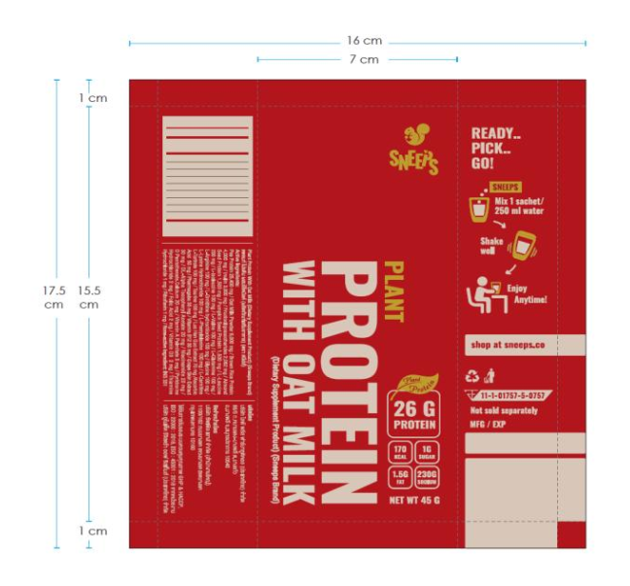
 | Pet12/alu7/lldpe70 | 20.00 | 2,950.00 | 25วัน |  | 2500 | บริษัท อินเตอร์ฟอยล์
 | หน้า 160 ยาว 500 m. ระยะตัด 175 mm.
 | พิมพ์ 8 สี | ค่าบล็อกสี | 4,500.00
 | พิมพ์กราเวียร์

ถุง
ซอง
ภาพสินค้า | สเปค | เรท | ราคา | ระยะเวลา | ซัพ
 | PET12/MPET12/LLDPEC4 60 ติดซิปก้นตั้ง | 20,000.00 | 3.40 | 10-15 วัน | เค
 | ขนาด 150มม.x220มม.xก้นลึก45มม.
 | พิมพ์ 8 สี | ค่าบล็อกสี | 5,500.00

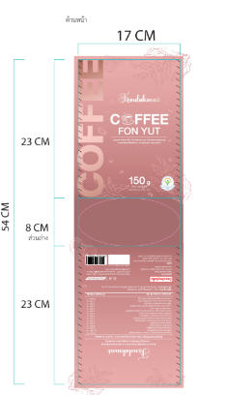
 | PET 12 / MPET12/ LLDPE60 ติดซิปก้นตั้ง | 10,000.00 | 3.85 | 20 วัน | P
 | ขนาด 170*230*ก้น40+40
 | พิมพ์ 8 สี | ค่าบล็อกสี | 4,500.00

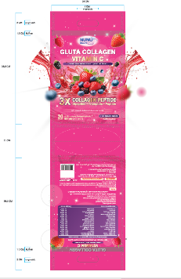
 | pet12/mpet12/lldpe70 ซองก้นตั้งในตัวติดซิป เจาะรูหูหิ้ว | 12,000.00 | 7.20 | 14วัน | เค
 | size:240mm.x365mm. + ก้น 55 mm.
 | พิมพ์ 8 สี | ค่าบล็อกสี | 6,300.00

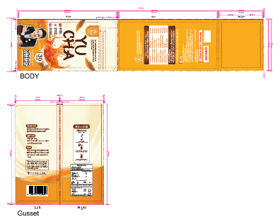
 | ซองก้นตั้งติดซิป YU-CHA Spec: PET 12 / MPET 12 / LLDPE 75 | 10,000.00 | 8.30 | 20-25 วัน | P
 | ขนาด 153 ( 65+65 ) x 300 ( 65+65) ซอง Flat Bottom + Zip | 30,000.00 | 8.10
 | แม่พิมพ์แยก Body และ จีบข้าง ตามจำนวนสี
 | พิมพ์ 8 สี | ค่าบล็อกสี | 4,500.00

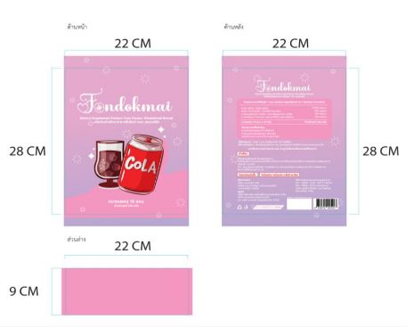
 | PET12xMPET12xLLPDE(C4)60 ซฮงติดซิปก้นตั้ง | 18,000.00 | 3.65 | 30-35วัน | บ.เดอะมิลเลี่ยน
 | ขนาด 220มม. x 280มม. ก้นลึก 45มม.
 | พิมพ์ 7 สี | ค่าบล็อกสี | 3,800.00

ซอง
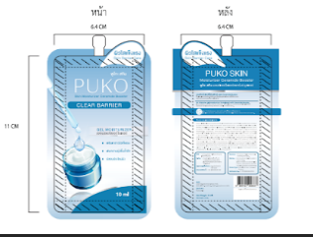
ซอง
ภาพสินค้า | สเปค | เรท | ราคา | ระยะเวลา | ซัพ
 | ซองบรรจุครีม 10ml PET12/ALU7/LLDPE70 size 6.4x11cm | 30,000.00 | 2.64 | เวลาพิมพ์ 25-30 วัน | Nattarinee ซอง
 | ค่าพิมพ์สีละ/ 2,500 พิมพ์ 7 สี

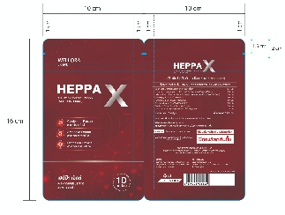
 | Spec.BOPP20/PET12/ALU7/LL65 เคลือบเงา ซีล 3ด้าน ติดซิปเงา พิมพ์ดิจิตอล | 1,500.00 | 7.50 | 14-20วัน | ฮั้วฟ้า
 | ขนาด : 100*160mm. แบบพิมพ์รวมกันกับงาน heppaW

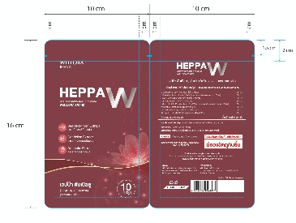
 | Spec.BOPP20/PET12/ALU7/LL65 เคลือบเงา ซีล 3ด้าน ติดซิปเงา พิมพ์ดิจิตอล | 1,500.00 | 7.50 | 14-20วัน | ฮั้วฟ้า
 | ขนาด : 100*160mm. แบบพิมพ์รวมกันกับงาน heppaX

